ANALISE QUANTI
Teste de Mann-Whitney U - Tempo de Empresa:
Estatística do teste: 102582.0
Valor p: 2.916191369956416e-13
Teste de Mann-Whitney U - Anos_desde_a_ultima_promocao:
Estatística do teste: 134374.0
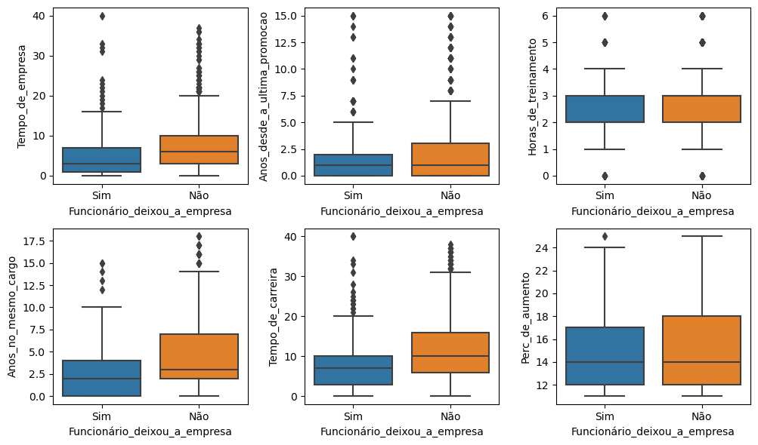
Valor p: 0.0411791057847264
Teste de Mann-Whitney U - Anos_com_o_mesmo_chefe:
Estatística do teste: 106361.5
Valor p: 1.8067542583144407e-11
Teste de Mann-Whitney U - Anos_no_mesmo_cargo:
Estatística do teste: 105214.0
Valor p: 4.429559530312778e-12
Teste de Mann-Whitney U - Tempo_de_carreira:
Estatística do teste: 100567.0
Valor p: 2.399569364798952e-14
Teste de Mann-Whitney U - Perc_de_aumento:
Estatística do teste: 140726.5
Valor p: 0.36551461755468617
Teste de Mann-Whitney U - Horas_de_treinamento:
Estatística do teste: 134785.5
Valor p: 0.04729570730410349
Teste de Mann-Whitney U - Qte_ações_da_empresa:
Estatística do teste: 109611.0
Valor p: 4.0133750819833e-11
Teste de Mann-Whitney U - Salário:
Estatística do teste: 100620.5
Valor p: 2.950830917288873e-14
Teste de Mann-Whitney U - Qte_Empresas_Trabalhadas:
Estatística do teste: 152929.5
Valor p: 0.24236505088116522

